1.6,7,,1
1. POČÍTAČE A INTERNET V DOMÁCNOSTECH

Tabulka 1.6: Domácnosti v ČR se stolním počítačem
 |  |  |  |  |  |  |  | %1)
 | 2009 | 2011 | 2013 | 2015 | 2017 | 2019 | 2021 | 2023
Celkem | 45.9 | 50.9 | 46.3 | 41.9 | 38.2 | 34.9 | 34.6 | 33.4
Složení domácností
Domácnosti bez dětí celkem | . | 42.4 | 38.8 | 37.5 | 35.2 | 33.0 | 31.5 | 30.8
domácnosti osob starších 65 let* | . | . | 11.2 | 16.9 | 18.0 | 22.2 | 20.4 | 25.1
domácnosti osob mladších 40 let** | . | . | 41.7 | 31.2 | 27.3 | 26.3 | 26.0 | 23.8
ostatní domácnosti bez dětí | . | . | 50.3 | 47.5 | 46.4 | 40.9 | 39.6 | 35.8
Domácnosti s dětmi celkem | . | 73.3 | 65.5 | 53.4 | 46.6 | 40.1 | 43.5 | 40.8
s 1 dítětem | . | . | 62.9 | 52.9 | 48.0 | 39.3 | 43.3 | 41.4
s 2 a více dětmi | . | . | 68.2 | 54.1 | 45.2 | 41.0 | 43.6 | 40.1
Příjmová skupina
první (nejnižší) kvintil | . | . | . | . | 22.4 | 16.7 | 18.0 | 20.7
druhý kvintil | . | . | . | . | 27.3 | 30.3 | 28.8 | 29.8
třetí kvintil | . | . | . | . | 44.8 | 36.7 | 34.6 | 35.1
čtvrtý kvintil | . | . | . | . | 44.3 | 43.3 | 45.3 | 39.8
pátý (nejvyšší) kvintil | . | . | . | . | 49.9 | 47.4 | 46.3 | 41.7

Tabulka 1.7: Domácnosti v ČR s notebookem a tabletem
 |  |  |  |  |  |  |  | %1)
 | Notebook |  |  |  | Tablet
 | 2017 | 2019 | 2021 | 2023 | 2017 | 2019 | 2021 | 2023
Celkem | 57.7 | 61.9 | 64.8 | 69.7 | 23.9 | 31.3 | 31.4 | 36.0
Složení domácností
Domácnosti bez dětí celkem | 51.0 | 54.6 | 57.4 | 63.5 | 16.0 | 23.7 | 23.2 | 28.5
domácnosti osob starších 65 let* | 16.1 | 19.4 | 21.9 | 30.1 | 3.3 | 7.5 | 7.4 | 8.5
domácnosti osob mladších 40 let** | 82.6 | 83.7 | 85.5 | 88.9 | 22.4 | 41.2 | 36.2 | 40.7
ostatní domácnosti bez dětí | 62.3 | 68.0 | 72.1 | 75.7 | 21.4 | 29.0 | 29.5 | 36.7
Domácnosti s dětmi celkem | 76.5 | 82.2 | 85.8 | 87.1 | 45.8 | 52.1 | 54.9 | 56.9
s 1 dítětem | 77.6 | 84.3 | 87.2 | 86.2 | 43.1 | 50.9 | 50.5 | 54.9
s 2 a více dětmi | 75.3 | 79.4 | 84.3 | 88.1 | 48.6 | 53.5 | 59.9 | 59.0
Příjmová skupina
první (nejnižší) kvintil | 28.3 | 31.0 | 31.8 | 42.5 | 11.0 | 12.6 | 15.3 | 22.4
druhý kvintil | 39.5 | 45.3 | 52.6 | 59.6 | 13.4 | 21.4 | 25.6 | 32.3
třetí kvintil | 59.2 | 67.9 | 68.6 | 71.5 | 23.6 | 32.8 | 29.8 | 35.1
čtvrtý kvintil | 75.6 | 77.5 | 81.7 | 84.0 | 32.6 | 42.9 | 41.7 | 41.4
pátý (nejvyšší) kvintil | 82.9 | 87.9 | 89.4 | 90.8 | 37.7 | 46.5 | 44.9 | 48.7

Graf 1.1: Domácnosti v ČR s chytrou televizí
 | 2022 | 2023
Celkem | 43.766 | 49.5074
bez dětí celkem | 37.473 | 42.4988
osob starších 65 let | 10.671 | 13.6231
osob mladších 40 let | 59.645 | 68.0685
ostatní bez dětí | 48.287 | 52.1649
s dětmi | 61.796 | 69.096
Příjem
první (nejnižší) kvintil | 19.416 | 27.3733
druhý kvintil | 28.715 | 37.3444
třetí kvintil | 44.261 | 49.625
čtvrtý kvintil | 56.352 | 62.5913
pátý (nejvyšší) kvintil | 70.021 | 70.4861
 |  |  |  |  |  |  |  |  |  | 2022 | 2023
 |  |  |  |  |  |  |  |  | Celkem | 43.766 | 49.5074

 |  |  |  |  |  |  |  |  | bez dětí celkem | 37.473 | 42.4988
 |  |  |  |  |  |  |  |  | osob starších 65 let | 10.671 | 13.6231
 |  |  |  |  |  |  |  |  | osob mladších 40 let | 59.645 | 68.0685
 |  |  |  |  |  |  |  |  | ostatní bez dětí | 48.287 | 52.1649
 |  |  |  |  |  |  |  |  | s dětmi | 61.796 | 69.096
 |  |  |  |  |  |  |  |  | Příjem
 |  |  |  |  |  |  |  |  | první (nejnižší) kvintil | 19.416 | 27.3733
 |  |  |  |  |  |  |  |  | druhý kvintil | 28.715 | 37.3444
 |  |  |  |  |  |  |  |  | třetí kvintil | 44.261 | 49.625
 |  |  |  |  |  |  |  |  | čtvrtý kvintil | 56.352 | 62.5913
1) Podíl z celkového počtu domácností |  |  |  |  |  |  |  |  | pátý (nejvyšší) kvintil | 70.021 | 70.4861
* Všechny osoby v domácnosti jsou starší 65 let.
** Všechny osoby v domácnosti jsou mladší 40 let.
Zdroj: Český statistický úřad, 2023

1._1,8
1. POČÍTAČE A INTERNET V DOMÁCNOSTECH

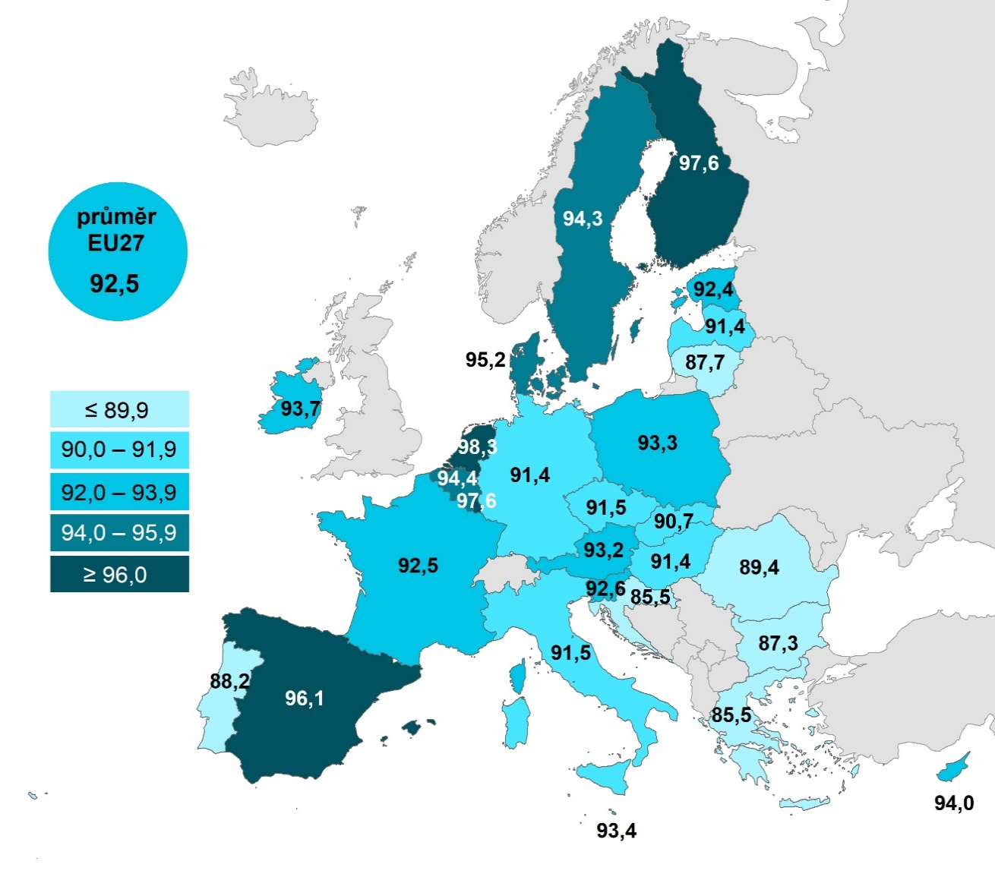
Kartogram 1.1: Domácnosti v zemích EU s internetem, 2022 |  |  |  |  |  |  |  |  | Celkem
 |  |  |  |  |  |  | %1) | Nizozemsko | 98.2761
 |  |  |  |  |  |  |  | Lucembursko | 97.6387
 |  |  |  |  |  |  |  | Finsko | 97.5855
 |  |  |  |  |  |  |  | Španělsko | 96.0847
 |  |  |  |  |  |  |  | Dánsko | 95.1559
 |  |  |  |  |  |  |  | Belgie | 94.4364
 |  |  |  |  |  |  |  | Švédsko | 94.3269
 |  |  |  |  |  |  |  | Kypr | 93.9971
 |  |  |  |  |  |  |  | Irsko | 93.6586
 |  |  |  |  |  |  |  | Malta | 93.3911
 |  |  |  |  |  |  |  | Polsko | 93.3301
 |  |  |  |  |  |  |  | Rakousko | 93.1534
 |  |  |  |  |  |  |  | Slovinsko | 92.595
 |  |  |  |  |  |  |  | Francie | 92.5296
 |  |  |  |  |  |  |  | EU27 | 92.4804
 |  |  |  |  |  |  |  | Estonsko | 92.4078
 |  |  |  |  |  |  |  | Česko | 91.4807
 |  |  |  |  |  |  |  | Itálie | 91.4519
 |  |  |  |  |  |  |  | Maďarsko | 91.4366
 |  |  |  |  |  |  |  | Německo | 91.4079
 |  |  |  |  |  |  |  | Lotyšsko | 91.3904
 |  |  |  |  |  |  |  | Slovensko | 90.6535
 |  |  |  |  |  |  |  | Rumunsko | 89.4069
 |  |  |  |  |  |  |  | Portugalsko | 88.1504
 |  |  |  |  |  |  |  | Litva | 87.7113
 |  |  |  |  |  |  |  | Bulharsko | 87.3064
 |  |  |  |  |  |  |  | Chorvatsko | 85.5223
 |  |  |  |  |  |  |  | Řecko | 85.4942

Tabulka 1.8: Domácnosti v krajích ČR* s vybranými informačními technologiemi, 2022

 | Počítač** |  | Internet |  | Wi-Fi router
 | v tis. | %1) | v tis. | %1) | v tis. | %1) | %2)
Průměr ČR | 3.647,7 | 80.7 | 3.855,1 | 85.3 | 3.423,4 | 77.9 | 93.1
Praha | 560.1 | 87.5 | 568.5 | 88.8 | 507.7 | 80.8 | 93.5
Středočeský | 473.0 | 81.0 | 497.4 | 85.2 | 437.6 | 77.8 | 91.9
Jihočeský | 220.2 | 81.7 | 233.3 | 86.5 | 212.0 | 80.5 | 94.3
Plzeňský | 201.8 | 83.7 | 211.1 | 87.5 | 193.6 | 81.5 | 96.2
Karlovarský | 97.4 | 77.8 | 108.6 | 86.8 | 93.2 | 77.9 | 93.4
Ústecký | 240.7 | 72.0 | 274.6 | 82.2 | 217.3 | 68.6 | 88.9
Liberecký | 151.0 | 76.1 | 168.3 | 84.8 | 133.3 | 71.8 | 87.9
Královéhradecký | 183.1 | 79.0 | 193.7 | 83.6 | 169.4 | 74.3 | 91.4
Pardubický | 171.4 | 78.4 | 180.4 | 82.5 | 162.7 | 76.3 | 92.1
Vysočina | 161.6 | 82.8 | 168.9 | 86.5 | 159.0 | 82.4 | 95.8
Jihomoravský | 391.6 | 80.6 | 406.1 | 83.6 | 360.1 | 76.0 | 91.2
Olomoucký | 207.6 | 76.9 | 217.4 | 80.5 | 198.8 | 75.0 | 94.7
Zlínský | 183.2 | 81.8 | 191.9 | 85.7 | 181.6 | 82.7 | 96.1
Moravskoslezský | 405.1 | 80.7 | 434.9 | 86.6 | 397.0 | 80.9 | 96.1

1) Podíl z celkového počtu domácností v daném státě nebo kraji
2) Podíl z domácností vybavených pevným internetem v daném kraji
* Pro vyšší reprezentativnost jsou údaje v krajském členění počítány jako tříleté průměry z let 2021, 2022 a 2023
** Zahrnuje stolní počítač, notebook a tablet
Zdroj: Český statistický úřad, 2023

1.10,,2
1. POČÍTAČE A INTERNET V DOMÁCNOSTECH

Tabulka 1.10: Osoby v ČR žijící v domácnostech s počítačem a internetem, 2023

 | Stolní počítač |  | Notebook |  | Tablet |  | Internet |  |  | Mají doma internet a využívají ho | Mají doma internet, ale osobně ho nevyužívají | Nemají doma internet
 | v tis. | %1) | v tis. | %1) | v tis. | %1) | v tis. | %1) | Celkem 16+ | 85.4974 | 4.45296 | 10.0497
Celkem | 3,913.3 | 37.6 | 7,931.8 | 76.3 | 4,500.2 | 43.3 | 9,519.4 | 91.5
Pohlaví |  |  |  |  |  |  |  |  | Muži 16+ | 86.8183 | 4.03038 | 9.15136
Muži | 2,023.5 | 39.7 | 3,938.5 | 77.3 | 2,214.7 | 43.4 | 4,712.3 | 92.4 | Ženy 16+ | 84.275 | 4.84403 | 10.881
Ženy | 1,889.7 | 35.6 | 3,993.3 | 75.3 | 2,285.5 | 43.1 | 4,807.1 | 90.6
Věková skupina |  |  |  |  |  |  |  |  | 16–24 let | 99.2908 | 0.21946 | 0.48972
0–4 roky | 181.2 | 32.5 | 473.5 | 84.9 | 301.8 | 54.1 | 553.6 | 99.3 | 25–34 let | 98.3088 | 0.27986 | 1.4113
5–9 let | 254.6 | 41.1 | 537.8 | 86.9 | 364.1 | 58.8 | 608.8 | 98.4 | 35–44 let | 99.2893 | 0.09129 | 0.61942
10–15 let | 326.4 | 47.9 | 612.7 | 89.9 | 399.4 | 58.6 | 672.3 | 98.7 | 45–54 let | 97.8029 | 0.8813 | 1.31582
16–24 let | 435.3 | 46.2 | 869.5 | 92.4 | 564.1 | 59.9 | 936.8 | 99.5 | 55–64 let | 89.9973 | 3.93824 | 6.06442
25–34 let | 405.7 | 33.3 | 1,039.9 | 85.2 | 558.8 | 45.8 | 1,202.7 | 98.6 | 65–74 let | 64.333 | 12.2457 | 23.4213
35–44 let | 561.8 | 38.9 | 1,275.8 | 88.3 | 774.2 | 53.6 | 1,436.1 | 99.4 | 75+ | 33.3898 | 17.6263 | 48.9839
45–54 let | 670.7 | 43.0 | 1,346.9 | 86.3 | 803.6 | 51.5 | 1,540.7 | 98.7
55–64 let | 455.0 | 37.1 | 894.9 | 73.1 | 413.3 | 33.7 | 1,150.5 | 93.9 | ZŠ | 80.4048 | 6.16112 | 13.4341
65–74 let | 420.7 | 33.5 | 622.7 | 49.7 | 218.3 | 17.4 | 960.4 | 76.6 | SŠ bez maturity | 94.4013 | 2.43612 | 3.16254
75+ | 201.8 | 22.5 | 258.0 | 28.8 | 102.5 | 11.4 | 457.4 | 51.0 | SŠ s maturitou + VOŠ | 98.3916 | 0.341 | 1.26738
Vzdělání (25–64 let) |  |  |  |  |  |  |  |  | VŠ | 100 | 0 | 0
Základní | 66.8 | 21.8 | 166.5 | 54.3 | 99.1 | 32.3 | 265.4 | 86.6
Střední bez maturity | 578.5 | 34.8 | 1,281.3 | 77.0 | 692.9 | 41.7 | 1,610.7 | 96.8 | Zaměstnaní | 97.9225 | 0.87586 | 1.20159
Střední s maturitou + VOŠ | 840.7 | 39.2 | 1,841.2 | 85.8 | 1,015.9 | 47.3 | 2,118.5 | 98.7 | Ženy v domácnosti | 99.0486 | 0 | 0.95143
Vysokoškolské | 607.2 | 45.5 | 1,268.5 | 95.0 | 742.0 | 55.6 | 1,335.4 | 100.0 | Studenti | 99.69 | 0 | 0.31004
Ekonomická aktivita |  |  |  |  |  |  |  |  | Starobní důchodci | 51.8287 | 14.6091 | 33.5622
Zaměstnaní | 1,950.7 | 39.6 | 4,214.9 | 85.6 | 2,342.2 | 47.6 | 4,863.1 | 98.8 | Invalidní důchodci | 77.6308 | 7.47103 | 14.8982
Ženy v domácnosti | 121.1 | 34.8 | 297.4 | 85.5 | 167.5 | 48.2 | 344.4 | 99.0
Studenti (16+) | 374.5 | 50.4 | 689.9 | 92.8 | 472.6 | 63.6 | 741.1 | 99.7
Starobní důchodci | 633.7 | 28.5 | 923.0 | 41.5 | 353.3 | 15.9 | 1,477.5 | 66.4
Invalidní důchodci | 51.0 | 30.6 | 104.6 | 62.9 | 66.9 | 40.2 | 141.6 | 85.1

Graf 1.2: Osoby v ČR, které mají doma internet, 2023
 | Mají doma internet a využívají ho | Mají doma internet, ale osobně ho nevyužívají | Nemají doma internet
Celkem 16+ | 85.4974 | 4.45296 | 10.0497
Muži 16+ | 86.8183 | 4.03038 | 9.15136
Ženy 16+ | 84.275 | 4.84403 | 10.881
16–24 let | 99.2908 | 0.21946 | 0.48972
25–34 let | 98.3088 | 0.27986 | 1.4113
35–44 let | 99.2893 | 0.09129 | 0.61942
45–54 let | 97.8029 | 0.8813 | 1.31582
55–64 let | 89.9973 | 3.93824 | 6.06442
65–74 let | 64.333 | 12.2457 | 23.4213
75+ | 33.3898 | 17.6263 | 48.9839
ZŠ | 80.4048 | 6.16112 | 13.4341
SŠ bez maturity | 94.4013 | 2.43612 | 3.16254
SŠ s maturitou + VOŠ | 98.3916 | 0.341 | 1.26738
VŠ | 100 | 0 | 0
Zaměstnaní | 97.9225 | 0.87586 | 1.20159
Ženy v domácnosti | 99.0486 | 0 | 0.95143
Studenti | 99.69 | 0 | 0.31004
Starobní důchodci | 51.8287 | 14.6091 | 33.5622
Invalidní důchodci | 77.6308 | 7.47103 | 14.8982

1) Podíl z celkového počtu osob v dané socio-demografické skupině
Zdroj: Český statistický úřad, 2023

